服务器配置推荐
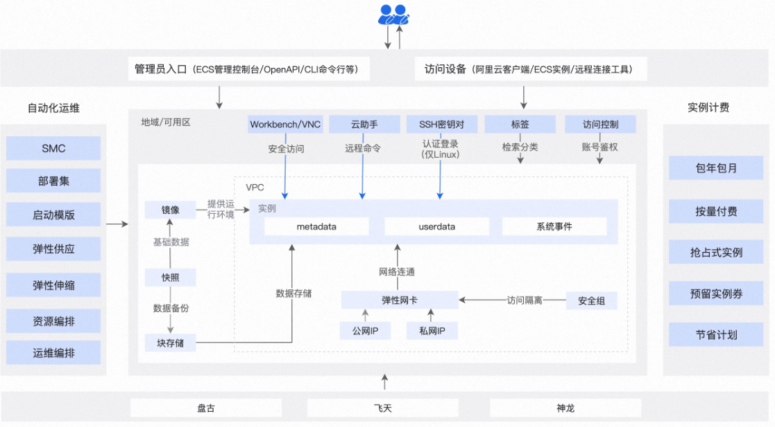
服务器信息
实例规格 | 增强配置（4vcpu 8GiB）经济型 e ，ESSD Entry 40GiB
镜像 | CentOS 7.9 64位 (安全加固)
带宽计费模式 | 按固定带宽 带宽值 5 Mbps
付费类型 | 包年包月
地域 | 西南 1（成都）
 |  | 价格
 |  | ￥1,065.00 | 3月付
 |  | ￥3,138.36 | 1年付

